Top screen
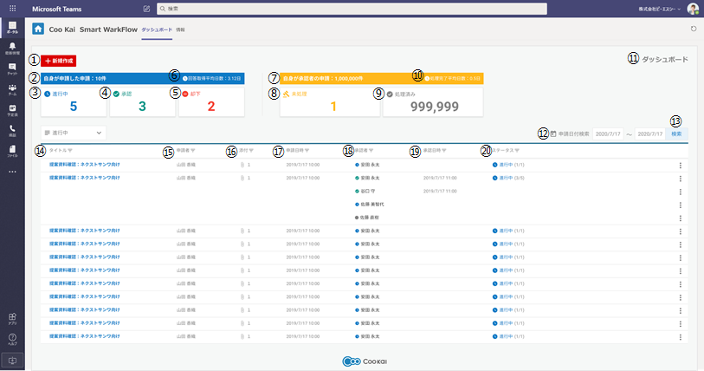
No | Japanese | English
1 | 新規作成 | Create
2 | 自身が申請した申請：#10#件 | Me as Applicant : #10# items * | *#request count#
3 | 進行中 | Pending
4 | 承認 | Approved
5 | 却下 | Rejected
6 | 回答取得平均日数 | Average days taken to receive respond
7 | 自身が承認者の申請：#1,000,000#件 | Me as Approver : #1,000,000# items * | *#request count#
8 | 未処理 | No respond yet
9 | 処理済み | Responded
10 | 処理完了平均日数 | Average days taken to give respond
11 | ダッシュボード | Dashboard
12 | 申請日付検索 | Search by date range
13 | 検索 | Search
14 | タイトル | Title
15 | 申請者 | Applicant name
16 | 添付 | Attachment
17 | 申請日時 | Created date/time
18 | 承認者 | Approver
19 | 承認日時 | Approve date
20 | ステータス | Status

Switching Display
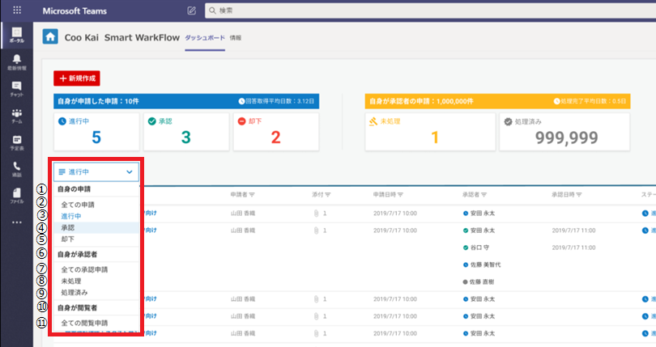
No | Japanese | English
1 | 自身の申請 | Me as Applicant* | *category name
2 | 全ての申請 | All Request from me
3 | 進行中 | Pending
4 | 承認 | Approved
5 | 却下 | Rejected
6 | 自身が承認者 | Me as Approver* | *category name
7 | 全ての承認申請 | All Request to me
8 | 未処理 | No Respond yet
9 | 処理済み | Responded
10 | 自身が閲覧者 | Me as Reader* | *category name
11 | 全ての閲覧申請 | All Request as Reader

Top Toast
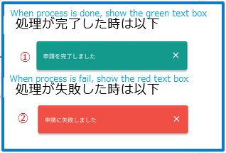
No | Japanese | English
1 | 申請を完了しました | Request was Succesful
2 | 申請に失敗しました | Request Failed

Detail screen
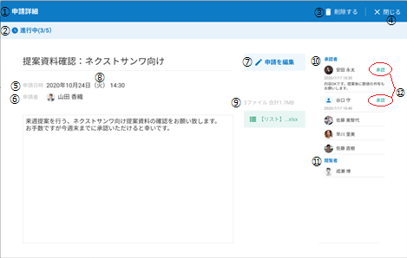
As Applicant: |  | No | Japanese | English
 |  | 1 | 申請詳細 | Detail of Request
 |  | 2 | 進行中 | Pending* | *string for request's status. It will change based on current request's status.
 |  | 3 | 削除する | Delete
 |  | 4 | 閉じる | Close
 |  | 5 | 申請日時 | Created date/time
 |  | 6 | 申請者 | Applicant
 |  | 7 | 申請を編集する | Edit Request
 |  | 8 | (月)=Mon, (火)=Tue, (水)=Wed, (木)=Thu, (金)=Fri, (土)=Sat, (日)=Sun * |  | *Day name in Japanese
 |  | 9 | ＃ファイル合計＃＃MB | #Files, Total ##MegaBytes* | *#=Number of Attached files, ##=Total size of Attached files
 |  | 10 | 承認者 | Approver
 |  | 11 | 閲覧者 | Reader
 |  | 12 | 承認 or 却下 | Approve or Reject * | *2 situations, either Approve or Reject will be shown based on Approver's response.

As Approver(1/3): | Main screen for detail screen
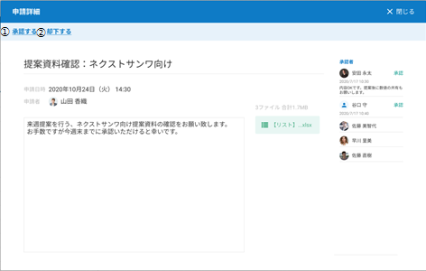
 |  | No | Japanese | English
 |  | 1 | 承認する | Approve
 |  | 2 | 却下する | Reject

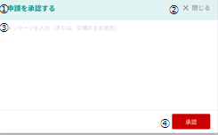
As Approver(2/3): | For approving
 |  | No | Japanese | English
 |  | 1 | 申請を承認する | Approving Request
 |  | 2 | 閉じる | Close
 |  | 3 | メッセージを入力（または、空白のまま送信） | Write a comment (or reply without comment)
 |  | 4 | 承認 | Approve

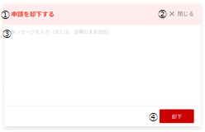
As Approver(3/3): | For Rejecting
 |  | No | Japanese | English
 |  | 1 | 申請を却下する | Rejecting Request
 |  | 2 | 閉じる | Close
 |  | 3 | メッセージを入力（または、空白のまま送信） | Write a comment (or reply without comment)
 |  | 4 | 却下 | Reject

Confirm delete Screen

No | Japanese | English
1 | 申請の削除 | Deleting request
2 | 以下の申請を削除しますか？ | Are you sure to delete this ?
3 | キャンセル | Cancel
4 | 削除 | Delete

